Hoja1
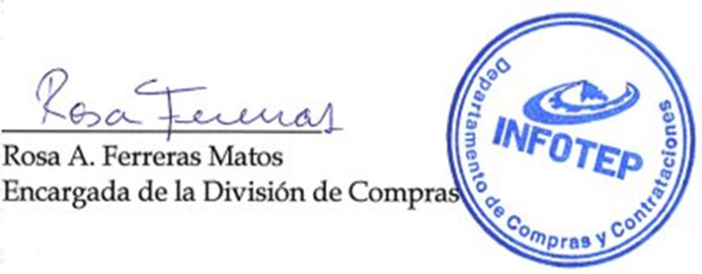



REPÚBLICA DOMINICANA
Instituto Nacional de Formación Técnico Profesional
Lista de Órdenes de Compras por Debajo del Umbral
Correspondiente al mes de Diciembre del año 2021

FECHA DEL PROCESO | CÓDIGO DE PROCESO | RNC | ADJUDICATARIO | TIPO DE PROCESO | DESCRIPCIÓN DE LA COMPRA | MONTO ADJUDICADO
2021-12-03 | INFOTEP-UC-CD-2021-0018 | 131145787 | CS CARIBBEAN SERVICES, SRL | COMPRA DIRECTA | “Adquisición de Lavaplatos, para uso Didáctico de la Dirección Regional Cibao Sur (San Francisco de Macorís)”. | $85,786.00
Total General: |  |  |  |  |  | $85,786.00
Total de Ordenes |  |  |  | 1

Validado por:

